冰剑
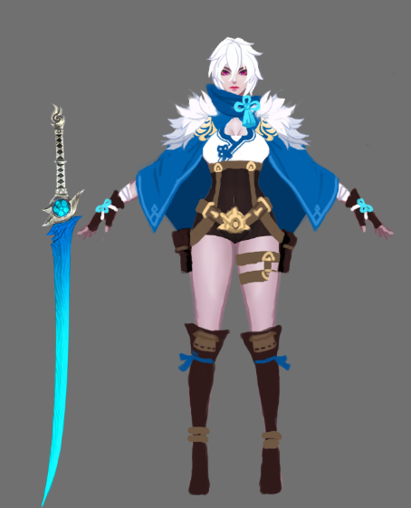
技能名称 | 技能类型 | 动作时长 | 伤害判定时间 | 伤害范围 | 伤害段数 | 主风格 | 细节动作风格 | 动作设计 | 特效设计 | 设计理念
普攻1 | 普通攻击 | 2.5之内 | 0.3S | 远程单体 | 1 | 凌厉 | 凌厉 | 左手抬起向右侧挥动。（参考王者荣耀王昭君普攻） | 打出冰球材质的子弹。 | 单体普攻
普攻2 | 普通攻击 |  | 0.3S | 远程单体 | 1 | 凌厉 | 凌厉 | 左手从身前右边向左侧挥动。（参考王者荣耀王昭君普攻） | 打出冰球材质的子弹。 | 单体普攻
普攻3 | 普通攻击 |  | 0.3~0.5S | 远程单体 | 3 | 凌厉 | 稍微柔和 | 左手掌心向上抬起至胸前，然后向前推出去。或者用剑 | 掌心向上抬时子弹发射点出现冰球，手掌平伸时，冰球碎掉变成小的冰凌飞出。 | 单体多段普攻
冰刃 | 范围伤害 | 0.8S | 根据动作调整（0.5s之内） | 矩形，长10M，宽3M | 1 | 凌厉 | 凌厉 | 详见参考图。（参考1） | 打出半月形的寒气刀光。（参考1） | 矩形AOE，移动伤害源
冰灵护体 | 自身BUFF | 1S | 根据动作调整（0.6s之内） | 自身单体 | 0 | 凌厉 | 稍微柔和 | 详见参考图。（参考2） | 沿用以前的特效方案。按需修改。 | 单体增益技能
暴风雪（大招） | 持续范围伤害 | 1.2S | 根据动作调整（0.7s之内） | 圆形，半径4M | 7 | 凌厉 | 稍微柔和 | 沿用以前的暴风雪动作方案。按需修改。 | 特效分为两段，第一段为目标点地面炸开的冰环，第二段为冰环大小范围落下的暴风雪。 | 控制加持续范围伤害
寒风吹彻 | 扇形范围 | 1~2S | 根据动作调整（0.8s之内） | 扇形范围，60度 | 1 | 凌厉 | 凌厉 | 沿用以前疾光电影的动作，稍有改动，右手丢剑左手前伸拍向 剑柄处，武器不需要前伸旋转，武器收回手里。 | 类似烈焰吐息的特效，材质换为冰雪。 | 范围伤害加小幅减速

